Graph1
Rectorat de Strasbourg
DEPP
ce.ssa@ac-strabourg.fr

Graphique 1 : IPS supérieur des élèves de la cohorte Demos comparé aux écoles dont ils sont originaires
Indice de position sociale (IPS)
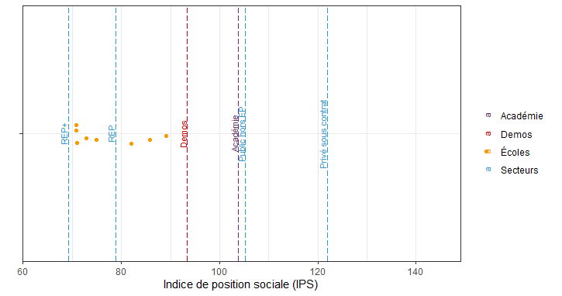
 | Niveau | Niveau détaillé | IPS
 | Secteurs | REP+ | 69.2
 | Écoles | Ecole 1 | 70.9
 | Écoles | Ecole 2 | 70.9
 | Écoles | Ecole 3 | 71.0
 | Écoles | Ecole 4 | 72.8
 | Écoles | Ecole 5 | 75.0
 | Secteurs | REP | 78.8
 | Écoles | Ecole 6 | 82.0
 | Écoles | Ecole 7 | 85.8
 | Écoles | Ecole 8 | 89.1
 | Demos | Demos | 93.4
 | Académie | Académie | 103.8
 | Secteurs | Public hors EP | 105.3
 | Secteurs | Privé sous contrat | 121.9

Lecture : Les élèves de la cohorte Demos sont issus d'un milieu social plus favorisé que la moyenne des élèves de leurs écoles : leur indice de position social (IPS) moyen (93,9) est supérieur à celui de chacune des écoles d’origine.

Source :
Évaluation numérique des élèves de 6e de la rentrée 2021
Champ :
Demos : Élèves de 6e ayant suivi le dispositif Demos depuis la rentrée 2018 (classe de CE2), qui sont entrés en 6e à la rentrée 2021 et qui ont été retrouvés lors des évaluations 6e de la rentrée 2021. 102 élèves sont concernés par l’extraction des résultats aux évaluations 6e sur 104 (2 oppositions de parents). En français, 98 élèves de la cohorte Demos ont été retrouvés lors des évaluations 6e de la rentrée 2021 et 95 en mathématiques.

Académie : Ensemble des élèves de 6e de l’académie de Strasbourg scolarisés dans les établissements publics et privés sous contrat de l’académie.

Graph2
Rectorat de Strasbourg
DEPP | Niveau | Niveau détaillé | Taux de maîtrise au moins satisfaisant | IPS
ce.ssa@ac-strabourg.fr | Académie | Académie | 89.2 | 104
 | Secteurs | Privé sous contrat | 96.7 | 122
Graphique 2 : De meilleurs résultats pour les élèves de 6e issus de Demos | Secteurs | Public hors EP | 90.6 | 105
IPS et taux de maîtrise au moins satisfaisant en français (en %) | Secteurs | REP | 76.4 | 79
 | Secteurs | REP+ | 71.0 | 69
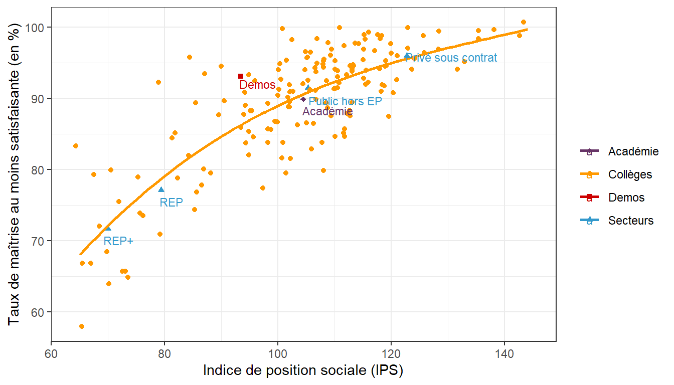
 | Demos | Demos | 92.9 | 93
 | Collèges | Collège 1 | 58.5 | 65
 | Collèges | Collège 2 | 84.3 | 65
 | Collèges | Collège 3 | 66.1 | 66
 | Collèges | Collège 4 | 80.0 | 67
 | Collèges | Collège 5 | 66.5 | 68
 | Collèges | Collège 6 | 72.2 | 69
 | Collèges | Collège 7 | 68.8 | 70
 | Collèges | Collège 8 | 63.8 | 70
 | Collèges | Collège 9 | 74.6 | 71
 | Collèges | Collège 10 | 80.3 | 71
 | Collèges | Collège 11 | 65.9 | 72
 | Collèges | Collège 12 | 65.5 | 73
 | Collèges | Collège 13 | 65.4 | 73
 | Collèges | Collège 14 | 79.5 | 75
 | Collèges | Collège 15 | 74.0 | 75
 | Collèges | Collège 16 | 73.6 | 76
 | Collèges | Collège 17 | 92.5 | 78
 | Collèges | Collège 18 | 71.1 | 79
 | Collèges | Collège 19 | 84.5 | 81
 | Collèges | Collège 20 | 83.8 | 82
Lecture : Les élèves de 6e issus de Demos ont un IPS moyen inférieur à celui du secteur public hors EP (93,9 contre 105,3) mais leur maîtrise des compétences et connaissances évaluées en français est supérieure de 2,3 points (92,9 % contre 90,6 %). | Collèges | Collège 21 | 78.2 | 83
 | Collèges | Collège 22 | 81.1 | 84
 | Collèges | Collège 23 | 96.4 | 84
Source : | Collèges | Collège 24 | 75.0 | 86
Évaluation numérique des élèves de 6e de la rentrée 2021 | Collèges | Collège 25 | 76.1 | 86
Champ : | Collèges | Collège 26 | 78.7 | 86
Demos : Élèves de 6e ayant suivi le dispositif Demos depuis la rentrée 2018 (classe de CE2), qui sont entrés en 6e à la rentrée 2021 et qui ont été retrouvés lors des évaluations 6e de la rentrée 2021. 102 élèves sont concernés par l’extraction des résultats aux évaluations 6e sur 104 (2 oppositions de parents). En français, 98 élèves de la cohorte Demos ont été retrouvés lors des évaluations 6e de la rentrée 2021 et 95 en mathématiques. | Collèges | Collège 27 | 90.2 | 86
 | Collèges | Collège 28 | 80.5 | 87
 | Collèges | Collège 29 | 92.5 | 88
 | Collèges | Collège 30 | 79.3 | 88
Académie : Ensemble des élèves de 6e de l’académie de Strasbourg scolarisés dans les établissements publics et privés sous contrat de l’académie (hors EREA et hors lycée privé Don Bosco). | Collèges | Collège 31 | 94.5 | 89
 | Collèges | Collège 32 | 88.6 | 90
 | Collèges | Collège 33 | 89.6 | 91
 | Collèges | Collège 34 | 88.5 | 93
 | Collèges | Collège 35 | 90.7 | 94
 | Collèges | Collège 36 | 85.1 | 94
 | Collèges | Collège 37 | 86.0 | 94
 | Collèges | Collège 38 | 83.2 | 94
 | Collèges | Collège 39 | 92.5 | 94
 | Collèges | Collège 40 | 89.7 | 95
 | Collèges | Collège 41 | 82.1 | 95
 | Collèges | Collège 42 | 85.5 | 95
 | Collèges | Collège 43 | 87.8 | 96
 | Collèges | Collège 44 | 87.7 | 96
 | Collèges | Collège 45 | 92.6 | 96
 | Collèges | Collège 46 | 77.1 | 97
 | Collèges | Collège 47 | 86.3 | 98
 | Collèges | Collège 48 | 83.4 | 98
 | Collèges | Collège 49 | 85.7 | 99
 | Collèges | Collège 50 | 90.3 | 99
 | Collèges | Collège 51 | 90.1 | 99
 | Collèges | Collège 52 | 85.8 | 99
 | Collèges | Collège 53 | 86.6 | 99
 | Collèges | Collège 54 | 100.0 | 100
 | Collèges | Collège 55 | 83.5 | 100
 | Collèges | Collège 56 | 95.1 | 101
 | Collèges | Collège 57 | 88.3 | 101
 | Collèges | Collège 58 | 91.8 | 101
 | Collèges | Collège 59 | 93.3 | 101
 | Collèges | Collège 60 | 91.7 | 101
 | Collèges | Collège 61 | 94.5 | 101
 | Collèges | Collège 62 | 82.1 | 101
 | Collèges | Collège 63 | 88.9 | 101
 | Collèges | Collège 64 | 91.1 | 102
 | Collèges | Collège 65 | 97.9 | 102
 | Collèges | Collège 66 | 79.4 | 102
 | Collèges | Collège 67 | 91.5 | 102
 | Collèges | Collège 68 | 88.2 | 103
 | Collèges | Collège 69 | 92.9 | 103
 | Collèges | Collège 70 | 90.3 | 103
 | Collèges | Collège 71 | 86.7 | 103
 | Collèges | Collège 72 | 80.9 | 103
 | Collèges | Collège 73 | 97.4 | 104
 | Collèges | Collège 74 | 91.4 | 104
 | Collèges | Collège 75 | 93.5 | 105
 | Collèges | Collège 76 | 93.3 | 105
 | Collèges | Collège 77 | 83.6 | 105
 | Collèges | Collège 78 | 86.1 | 105
 | Collèges | Collège 79 | 96.5 | 105
 | Collèges | Collège 80 | 93.7 | 106
 | Collèges | Collège 81 | 93.9 | 106
 | Collèges | Collège 82 | 95.1 | 106
 | Collèges | Collège 83 | 95.3 | 106
 | Collèges | Collège 84 | 95.2 | 106
 | Collèges | Collège 85 | 91.6 | 106
 | Collèges | Collège 86 | 97.6 | 106
 | Collèges | Collège 87 | 91.5 | 106
 | Collèges | Collège 88 | 87.4 | 107
 | Collèges | Collège 89 | 90.6 | 107
 | Collèges | Collège 90 | 95.6 | 107
 | Collèges | Collège 91 | 92.1 | 108
 | Collèges | Collège 92 | 84.2 | 108
 | Collèges | Collège 93 | 88.7 | 108
 | Collèges | Collège 94 | 96.0 | 108
 | Collèges | Collège 95 | 79.7 | 108
 | Collèges | Collège 96 | 94.7 | 109
 | Collèges | Collège 97 | 97.0 | 109
 | Collèges | Collège 98 | 95.7 | 109
 | Collèges | Collège 99 | 96.5 | 109
 | Collèges | Collège 100 | 97.9 | 109
 | Collèges | Collège 101 | 90.6 | 109
 | Collèges | Collège 102 | 89.1 | 109
 | Collèges | Collège 103 | 91.3 | 110
 | Collèges | Collège 104 | 96.0 | 110
 | Collèges | Collège 105 | 100.0 | 110
 | Collèges | Collège 106 | 87.2 | 110
 | Collèges | Collège 107 | 93.7 | 110
 | Collèges | Collège 108 | 94.0 | 110
 | Collèges | Collège 109 | 95.0 | 111
 | Collèges | Collège 110 | 83.7 | 111
 | Collèges | Collège 111 | 92.1 | 111
 | Collèges | Collège 112 | 91.0 | 111
 | Collèges | Collège 113 | 84.9 | 111
 | Collèges | Collège 114 | 97.3 | 111
 | Collèges | Collège 115 | 88.4 | 112
 | Collèges | Collège 116 | 85.4 | 112
 | Collèges | Collège 117 | 88.4 | 112
 | Collèges | Collège 118 | 86.2 | 112
 | Collèges | Collège 119 | 94.5 | 113
 | Collèges | Collège 120 | 88.5 | 113
 | Collèges | Collège 121 | 92.8 | 113
 | Collèges | Collège 122 | 87.6 | 113
 | Collèges | Collège 123 | 93.8 | 113
 | Collèges | Collège 124 | 94.0 | 113
 | Collèges | Collège 125 | 94.6 | 113
 | Collèges | Collège 126 | 94.7 | 114
 | Collèges | Collège 127 | 98.0 | 114
 | Collèges | Collège 128 | 96.8 | 115
 | Collèges | Collège 129 | 92.7 | 115
 | Collèges | Collège 130 | 94.5 | 115
 | Collèges | Collège 131 | 97.6 | 115
 | Collèges | Collège 132 | 98.6 | 115
 | Collèges | Collège 133 | 96.3 | 115
 | Collèges | Collège 134 | 91.4 | 116
 | Collèges | Collège 135 | 92.6 | 116
 | Collèges | Collège 136 | 98.9 | 116
 | Collèges | Collège 137 | 98.0 | 116
 | Collèges | Collège 138 | 93.9 | 118
 | Collèges | Collège 139 | 96.5 | 118
 | Collèges | Collège 140 | 92.3 | 118
 | Collèges | Collège 141 | 99.0 | 118
 | Collèges | Collège 142 | 99.4 | 118
 | Collèges | Collège 143 | 99.0 | 118
 | Collèges | Collège 144 | 90.1 | 118
 | Collèges | Collège 145 | 94.7 | 118
 | Collèges | Collège 146 | 95.0 | 119
 | Collèges | Collège 147 | 97.0 | 119
 | Collèges | Collège 148 | 91.6 | 119
 | Collèges | Collège 149 | 99.2 | 119
 | Collèges | Collège 150 | 86.8 | 120
 | Collèges | Collège 151 | 94.9 | 120
 | Collèges | Collège 152 | 90.9 | 120
 | Collèges | Collège 153 | 97.4 | 120
 | Collèges | Collège 154 | 92.5 | 121
 | Collèges | Collège 155 | 95.9 | 122
 | Collèges | Collège 156 | 96.8 | 122
 | Collèges | Collège 157 | 100.0 | 123
 | Collèges | Collège 158 | 94.9 | 124
 | Collèges | Collège 159 | 96.2 | 124
 | Collèges | Collège 160 | 95.6 | 125
 | Collèges | Collège 161 | 99.3 | 126
 | Collèges | Collège 162 | 99.3 | 129
 | Collèges | Collège 163 | 97.4 | 129
 | Collèges | Collège 164 | 93.5 | 132
 | Collèges | Collège 165 | 95.2 | 133
 | Collèges | Collège 166 | 98.9 | 135
 | Collèges | Collège 167 | 97.4 | 135
 | Collèges | Collège 168 | 98.9 | 138
 | Collèges | Collège 169 | 98.3 | 143
 | Collèges | Collège 170 | 100.0 | 144

Graph3
Rectorat de Strasbourg
DEPP | Niveau | Niveau détaillé | Taux de maîtrise au moins satisfaisant | IPS
ce.ssa@ac-strabourg.fr | Académie | Académie | 73.6 | 104
 | Secteurs | Privé sous contrat | 87.7 | 122
Graphique 3 : Plus-value du dispositif Demos moins marquée en mathématiques | Secteurs | Public hors EP | 74.9 | 105
IPS et taux de maîtrise au moins satisfaisant en mathématiques (en %) | Secteurs | REP | 54.2 | 79
 | Secteurs | REP+ | 47.2 | 69
 | Demos | Demos | 71.5 | 93
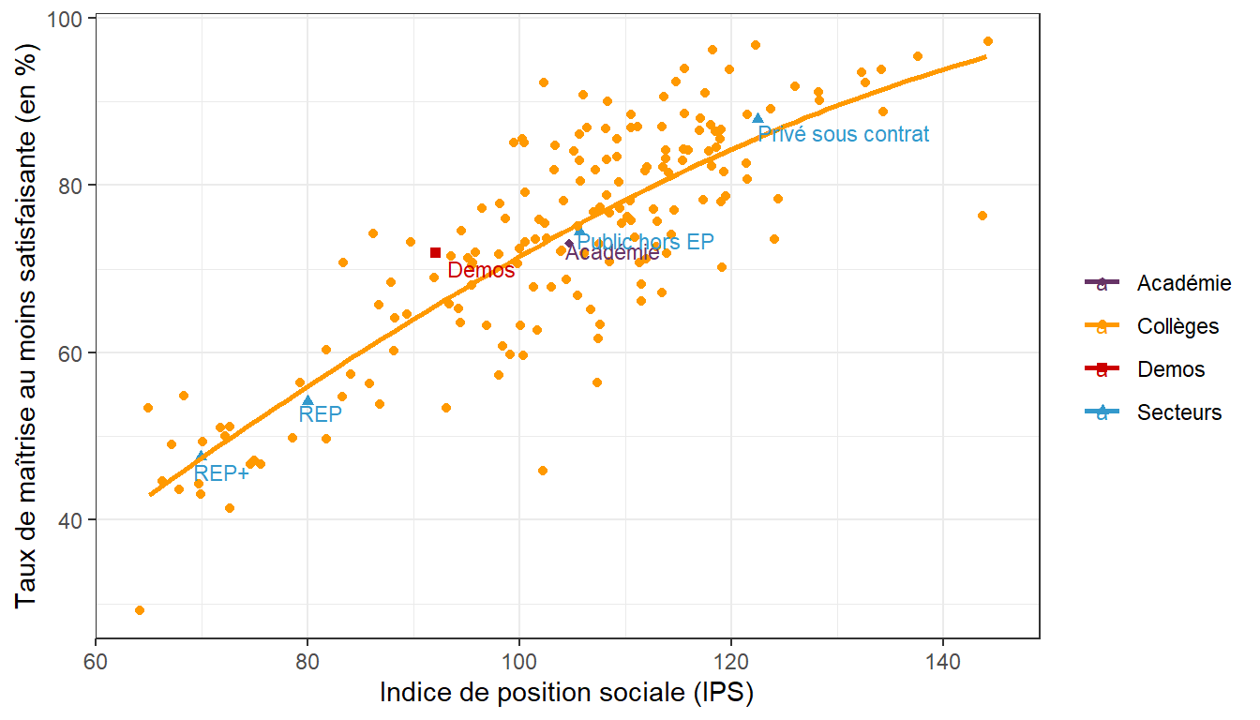
 | Collèges | Collège 1 | 29.2 | 65
 | Collèges | Collège 2 | 53.8 | 65
 | Collèges | Collège 3 | 45.4 | 66
 | Collèges | Collège 4 | 49.0 | 67
 | Collèges | Collège 5 | 44.2 | 68
 | Collèges | Collège 6 | 55.0 | 69
 | Collèges | Collège 7 | 44.1 | 70
 | Collèges | Collège 8 | 43.9 | 70
 | Collèges | Collège 9 | 50.0 | 71
 | Collèges | Collège 10 | 51.7 | 71
 | Collèges | Collège 11 | 50.7 | 72
 | Collèges | Collège 12 | 40.6 | 73
 | Collèges | Collège 13 | 49.5 | 73
 | Collèges | Collège 14 | 47.7 | 75
 | Collèges | Collège 15 | 46.5 | 75
 | Collèges | Collège 16 | 47.1 | 76
 | Collèges | Collège 17 | 50.6 | 78
 | Collèges | Collège 18 | 55.8 | 79
 | Collèges | Collège 19 | 50.0 | 81
 | Collèges | Collège 20 | 61.0 | 82
 | Collèges | Collège 21 | 55.7 | 83
Lecture : Les élèves de 6e issus de Demos ont une maîtrise des connaissances et compétences évaluées en mathématiques inférieure de 3,4 points à celle des élèves scolarisés dans le secteur public hors EP (71,5 % contre 74,9 %). | Collèges | Collège 22 | 71.7 | 84
 | Collèges | Collège 23 | 57.8 | 84
Source : | Collèges | Collège 24 | 56.8 | 86
Évaluation numérique des élèves de 6e de la rentrée 2021 | Collèges | Collège 25 | 54.6 | 86
Champ : | Collèges | Collège 26 | 66.0 | 86
Demos : Élèves de 6e ayant suivi le dispositif Demos depuis la rentrée 2018 (classe de CE2), qui sont entrés en 6e à la rentrée 2021 et qui ont été retrouvés lors des évaluations 6e de la rentrée 2021. 102 élèves sont concernés par l’extraction des résultats aux évaluations 6e sur 104 (2 oppositions de parents). En français, 98 élèves de la cohorte Demos ont été retrouvés lors des évaluations 6e de la rentrée 2021 et 95 en mathématiques. | Collèges | Collège 27 | 74.4 | 86
 | Collèges | Collège 28 | 68.1 | 87
 | Collèges | Collège 29 | 60.2 | 88
 | Collèges | Collège 30 | 63.6 | 88
Académie : Ensemble des élèves de 6e de l’académie de Strasbourg scolarisés dans les établissements publics et privés sous contrat de l’académie (hors EREA et hors lycée privé Don Bosco). | Collèges | Collège 31 | 63.8 | 89
 | Collèges | Collège 32 | 73.8 | 90
 | Collèges | Collège 33 | 68.7 | 91
 | Collèges | Collège 34 | 71.3 | 93
 | Collèges | Collège 35 | 73.7 | 94
 | Collèges | Collège 36 | 64.1 | 94
 | Collèges | Collège 37 | 64.7 | 94
 | Collèges | Collège 38 | 53.4 | 94
 | Collèges | Collège 39 | 65.9 | 94
 | Collèges | Collège 40 | 71.4 | 95
 | Collèges | Collège 41 | 69.5 | 95
 | Collèges | Collège 42 | 71.2 | 95
 | Collèges | Collège 43 | 69.8 | 96
 | Collèges | Collège 44 | 76.3 | 96
 | Collèges | Collège 45 | 67.9 | 96
 | Collèges | Collège 46 | 63.4 | 97
 | Collèges | Collège 47 | 77.5 | 98
 | Collèges | Collège 48 | 60.6 | 98
 | Collèges | Collège 49 | 60.7 | 99
 | Collèges | Collège 50 | 70.7 | 99
 | Collèges | Collège 51 | 76.8 | 99
 | Collèges | Collège 52 | 57.3 | 99
 | Collèges | Collège 53 | 71.9 | 99
 | Collèges | Collège 54 | 85.3 | 100
 | Collèges | Collège 55 | 72.1 | 100
 | Collèges | Collège 56 | 73.2 | 101
 | Collèges | Collège 57 | 67.5 | 101
 | Collèges | Collège 58 | 60.3 | 101
 | Collèges | Collège 59 | 85.3 | 101
 | Collèges | Collège 60 | 85.0 | 101
 | Collèges | Collège 61 | 73.4 | 101
 | Collèges | Collège 62 | 63.9 | 101
 | Collèges | Collège 63 | 79.2 | 101
 | Collèges | Collège 64 | 75.5 | 102
 | Collèges | Collège 65 | 91.5 | 102
 | Collèges | Collège 66 | 63.2 | 102
 | Collèges | Collège 67 | 45.8 | 102
 | Collèges | Collège 68 | 73.6 | 103
 | Collèges | Collège 69 | 74.5 | 103
 | Collèges | Collège 70 | 81.8 | 103
 | Collèges | Collège 71 | 72.2 | 103
 | Collèges | Collège 72 | 67.6 | 103
 | Collèges | Collège 73 | 84.0 | 104
 | Collèges | Collège 74 | 72.4 | 104
 | Collèges | Collège 75 | 77.5 | 105
 | Collèges | Collège 76 | 83.2 | 105
 | Collèges | Collège 77 | 68.0 | 105
 | Collèges | Collège 78 | 66.9 | 105
 | Collèges | Collège 79 | 82.2 | 105
 | Collèges | Collège 80 | 86.5 | 106
 | Collèges | Collège 81 | 74.3 | 106
 | Collèges | Collège 82 | 90.3 | 106
 | Collèges | Collège 83 | 71.9 | 106
 | Collèges | Collège 84 | 81.1 | 106
 | Collèges | Collège 85 | 65.5 | 106
 | Collèges | Collège 86 | 76.2 | 106
 | Collèges | Collège 87 | 86.2 | 106
 | Collèges | Collège 88 | 61.1 | 107
 | Collèges | Collège 89 | 63.1 | 107
 | Collèges | Collège 90 | 77.3 | 107
 | Collèges | Collège 91 | 81.1 | 108
 | Collèges | Collège 92 | 72.1 | 108
 | Collèges | Collège 93 | 77.6 | 108
 | Collèges | Collège 94 | 82.4 | 108
 | Collèges | Collège 95 | 57.0 | 108
 | Collèges | Collège 96 | 78.6 | 109
 | Collèges | Collège 97 | 87.2 | 109
 | Collèges | Collège 98 | 89.6 | 109
 | Collèges | Collège 99 | 81.4 | 109
 | Collèges | Collège 100 | 85.3 | 109
 | Collèges | Collège 101 | 70.9 | 109
 | Collèges | Collège 102 | 75.6 | 109
 | Collèges | Collège 103 | 76.3 | 110
 | Collèges | Collège 104 | 86.6 | 110
 | Collèges | Collège 105 | 73.4 | 110
 | Collèges | Collège 106 | 75.8 | 110
 | Collèges | Collège 107 | 82.7 | 110
 | Collèges | Collège 108 | 78.6 | 110
 | Collèges | Collège 109 | 88.4 | 111
 | Collèges | Collège 110 | 65.3 | 111
 | Collèges | Collège 111 | 82.9 | 111
 | Collèges | Collège 112 | 76.5 | 111
 | Collèges | Collège 113 | 81.1 | 111
 | Collèges | Collège 114 | 87.6 | 111
 | Collèges | Collège 115 | 71.2 | 112
 | Collèges | Collège 116 | 70.2 | 112
 | Collèges | Collège 117 | 75.2 | 112
 | Collèges | Collège 118 | 67.5 | 112
 | Collèges | Collège 119 | 83.2 | 113
 | Collèges | Collège 120 | 72.5 | 113
 | Collèges | Collège 121 | 72.5 | 113
 | Collèges | Collège 122 | 67.1 | 113
 | Collèges | Collège 123 | 76.3 | 113
 | Collèges | Collège 124 | 84.7 | 113
 | Collèges | Collège 125 | 87.2 | 113
 | Collèges | Collège 126 | 82.8 | 114
 | Collèges | Collège 127 | 90.2 | 114
 | Collèges | Collège 128 | 94.2 | 115
 | Collèges | Collège 129 | 82.0 | 115
 | Collèges | Collège 130 | 77.4 | 115
 | Collèges | Collège 131 | 91.9 | 115
 | Collèges | Collège 132 | 84.3 | 115
 | Collèges | Collège 133 | 74.2 | 115
 | Collèges | Collège 134 | 82.2 | 116
 | Collèges | Collège 135 | 83.3 | 116
 | Collèges | Collège 136 | 86.2 | 116
 | Collèges | Collège 137 | 87.8 | 116
 | Collèges | Collège 138 | 85.4 | 118
 | Collèges | Collège 139 | 87.1 | 118
 | Collèges | Collège 140 | 84.0 | 118
 | Collèges | Collège 141 | 96.8 | 118
 | Collèges | Collège 142 | 90.4 | 118
 | Collèges | Collège 143 | 88.1 | 118
 | Collèges | Collège 144 | 79.2 | 118
 | Collèges | Collège 145 | 86.9 | 118
 | Collèges | Collège 146 | 82.5 | 119
 | Collèges | Collège 147 | 83.8 | 119
 | Collèges | Collège 148 | 82.1 | 119
 | Collèges | Collège 149 | 94.4 | 119
 | Collèges | Collège 150 | 70.8 | 120
 | Collèges | Collège 151 | 79.5 | 120
 | Collèges | Collège 152 | 85.9 | 120
 | Collèges | Collège 153 | 77.2 | 120
 | Collèges | Collège 154 | 80.8 | 121
 | Collèges | Collège 155 | 87.6 | 122
 | Collèges | Collège 156 | 82.6 | 122
 | Collèges | Collège 157 | 95.8 | 123
 | Collèges | Collège 158 | 72.6 | 124
 | Collèges | Collège 159 | 89.2 | 124
 | Collèges | Collège 160 | 77.9 | 125
 | Collèges | Collège 161 | 92.1 | 126
 | Collèges | Collège 162 | 90.0 | 129
 | Collèges | Collège 163 | 90.7 | 129
 | Collèges | Collège 164 | 92.2 | 132
 | Collèges | Collège 165 | 93.9 | 133
 | Collèges | Collège 166 | 94.8 | 135
 | Collèges | Collège 167 | 88.5 | 135
 | Collèges | Collège 168 | 94.8 | 138
 | Collèges | Collège 169 | 76.4 | 143
 | Collèges | Collège 170 | 97.6 | 144

Graph4
Rectorat de Strasbourg
DEPP
ce.ssa@ac-strabourg.fr

Graphique 4 : Les élèves de Demos particulièrement à l’aise en fluence
Résultats au test de fluence (nombre de mots lus en une minute) (en %)

 | Nombre de mots lus |  |  |  | Nombre de mots lus
 | Moins de 90 mots | De 90 à 120 mots | 120 mots et plus |  | Moins de 90 mots | De 90 à 120 mots | 120 mots et plus
REP+ | 26.6 | 34.1 | 39.3 | Demos | 5.2 | 20.6 | 74.2
REP | 19.6 | 35.5 | 45 | Privé sous contrat | 5.3 | 23.6 | 71
Public hors EP | 13.6 | 32.2 | 54.1 | Académie | 13.7 | 31.3 | 55
Académie | 13.7 | 31.3 | 55 | Public hors EP | 13.6 | 32.2 | 54.1
Privé sous contrat | 5.3 | 23.6 | 71 | REP | 19.6 | 35.5 | 45
Demos | 5.2 | 20.6 | 74.2 | REP+ | 26.6 | 34.1 | 39.3

Lecture : Les élèves de 6e issus du dispositif Demos sont 74,2 % à lire 120 mots et plus en une minute (120 mots étant l’attendu en fin de CM2), soit 3,2 points de plus que la moyenne des collèges privés sous contrat (71,0 %) et 19,2 points de plus que la moyenne académique (55,0 %).

Source :
Évaluation numérique des élèves de 6e de la rentrée 2021
Champ :
Demos : Élèves de 6e ayant suivi le dispositif Demos depuis la rentrée 2018 (classe de CE2), qui sont entrés en 6e à la rentrée 2021 et qui ont été retrouvés lors des évaluations 6e de la rentrée 2021. 102 élèves sont concernés par l’extraction des résultats aux évaluations 6e sur 104 (2 oppositions de parents). En français, 98 élèves de la cohorte Demos ont été retrouvés lors des évaluations 6e de la rentrée 2021 et 95 en mathématiques.

Académie : Ensemble des élèves de 6e de l’académie de Strasbourg scolarisés dans les établissements publics et privés sous contrat de l’académie.

Graph5
Rectorat de Strasbourg
DEPP
ce.ssa@ac-strabourg.fr

Graphique 5 : Meilleure maîtrise de l’académie pour les élèves de Demos après celle du privé en compréhension de l’écrit
Résultats aux tests spécifiques de compréhension de l’écrit (en %)

 | Maîtrise |  |  |  | Maîtrise
 | À besoins | Fragile | Satisfaisant |  | À besoins | Fragile | Satisfaisant
REP+ | 33.9 | 30.8 | 35.3 | Privé sous contrat | 7.0 | 16.3 | 76.7
REP | 29 | 29.6 | 41.4 | Demos | 7.1 | 20.4 | 72.4
Académie | 15.4 | 24.1 | 60.5 | Public hors EP | 14.1 | 24.6 | 61.3
Public hors EP | 14.1 | 24.6 | 61.3 | Académie | 15.4 | 24.1 | 60.5
Demos | 7.1 | 20.4 | 72.4 | REP | 29.0 | 29.6 | 41.4
Privé sous contrat | 7 | 16.3 | 76.7 | REP+ | 33.9 | 30.8 | 35.3

Lecture : Avec 72,4 %, les élèves de Demos ont une maîtrise satisfaisante en compréhension de l’écrit supérieure de 11,9 points à celle de la moyenne de l’ensemble des élèves de 6e de l’académie.

Source :
Évaluation numérique des élèves de 6e de la rentrée 2021
Champ :
Demos : Élèves de 6e ayant suivi le dispositif Demos depuis la rentrée 2018 (classe de CE2), qui sont entrés en 6e à la rentrée 2021 et qui ont été retrouvés lors des évaluations 6e de la rentrée 2021. 102 élèves sont concernés par l’extraction des résultats aux évaluations 6e sur 104 (2 oppositions de parents). En français, 98 élèves de la cohorte Demos ont été retrouvés lors des évaluations 6e de la rentrée 2021 et 95 en mathématiques.

Académie : Ensemble des élèves de 6e de l’académie de Strasbourg scolarisés dans les établissements publics et privés sous contrat de l’académie.

Graph6
Rectorat de Strasbourg
DEPP
ce.ssa@ac-strabourg.fr

Graphique 6 : Maîtrise satisfaisante inférieure à celle de l’ensemble des élèves de l’académie en résolution de problèmes pour les élèves de Demos
Résultats aux tests spécifiques de résolution de problèmes (en %)

 | Maîtrise |  |  |  | Maîtrise
 | À besoins | Fragile | Satisfaisant |  | À besoins | Fragile | Satisfaisant
REP+ | 25.0 | 29.8 | 45.2 | Privé sous contrat | 4.9 | 15.7 | 79.4
REP | 20.7 | 28.8 | 50.4 | Public hors EP | 10.8 | 20.7 | 68.5
Demos | 7.4 | 29.5 | 63.2 | Académie | 11.6 | 21.1 | 67.3
Académie | 11.6 | 21.1 | 67.3 | Demos | 7.4 | 29.5 | 63.2
Public hors EP | 10.8 | 20.7 | 68.5 | REP | 20.7 | 28.8 | 50.4
Privé sous contrat | 4.9 | 15.7 | 79.4 | REP+ | 25.0 | 29.8 | 45.2

Lecture : En résolution de problèmes, comme pour l’ensemble des compétences et connaissances évaluées en mathématiques, les élèves de Demos ont une maîtrise satisfaisante inférieure à celle de l’ensemble des élèves de 6e de l’académie (-4,1 points).

Source :
Évaluation numérique des élèves de 6e de la rentrée 2021
Champ :
Demos : Élèves de 6e ayant suivi le dispositif Demos depuis la rentrée 2018 (classe de CE2), qui sont entrés en 6e à la rentrée 2021 et qui ont été retrouvés lors des évaluations 6e de la rentrée 2021. 102 élèves sont concernés par l’extraction des résultats aux évaluations 6e sur 104 (2 oppositions de parents). En français, 98 élèves de la cohorte Demos ont été retrouvés lors des évaluations 6e de la rentrée 2021 et 95 en mathématiques.

Académie : Ensemble des élèves de 6e de l’académie de Strasbourg scolarisés dans les établissements publics et privés sous contrat de l’académie.

